Ficha Condomínio
 |  | Ficha do Condomínio

 | #REF!
#REF! |  |  | #REF!

 | A SUA LOJA DE SUPORTE
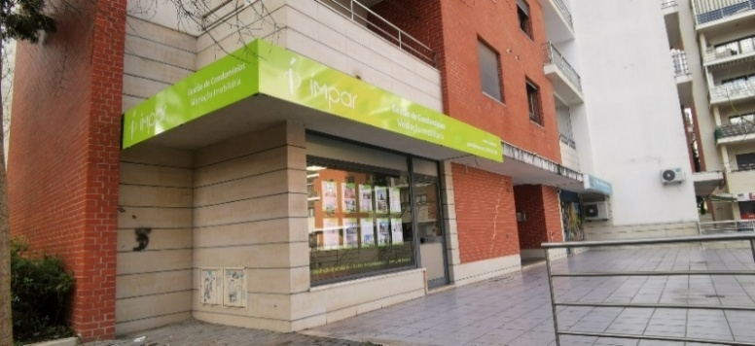
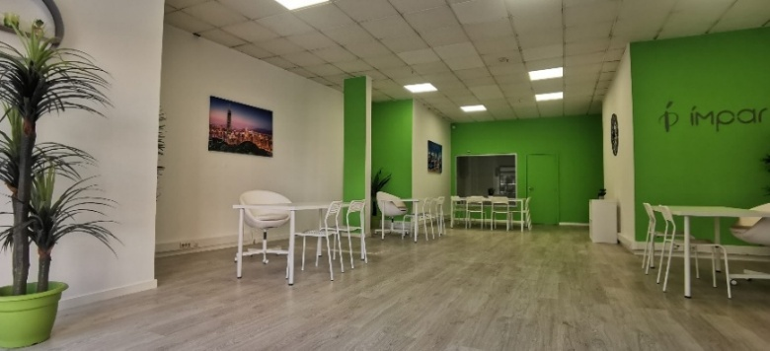

 | #REF!
 | Praça de Portugal, nº 6C, Odivelas
 | E: geral@impar.pt T: 265 249 870

 | O SEU GESTOR DEDICADO
 | #REF!
 | #REF!

 | APP DO CONDOMÍNIO · Reporte Ocorrências

 |  | #REF!

www.impar.pt · Gestão de Condomínios desde 2004

